계시판
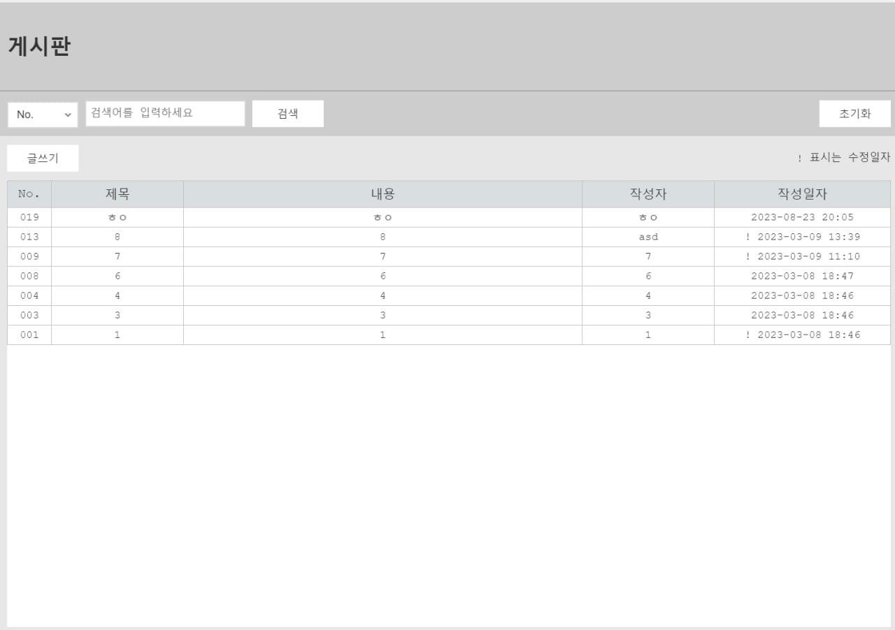
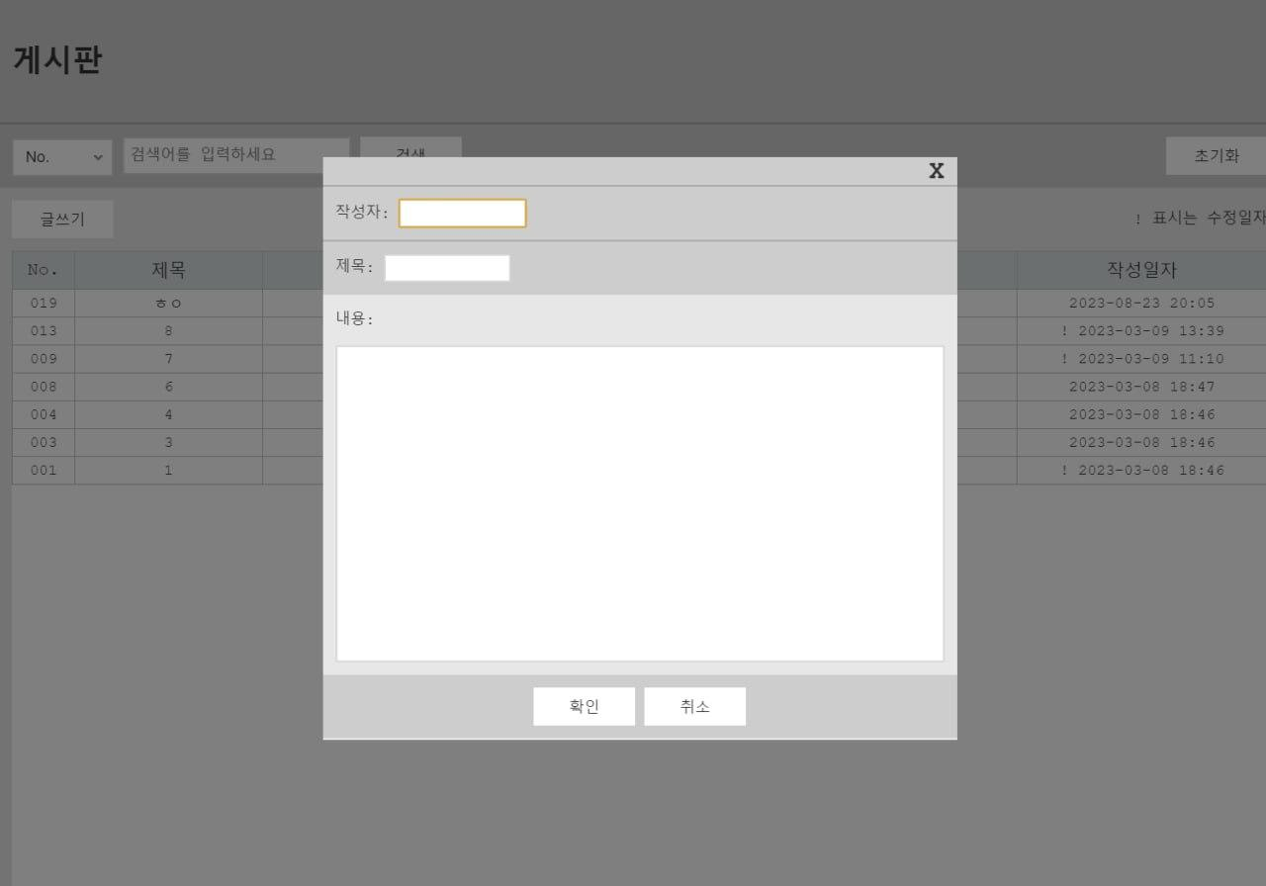
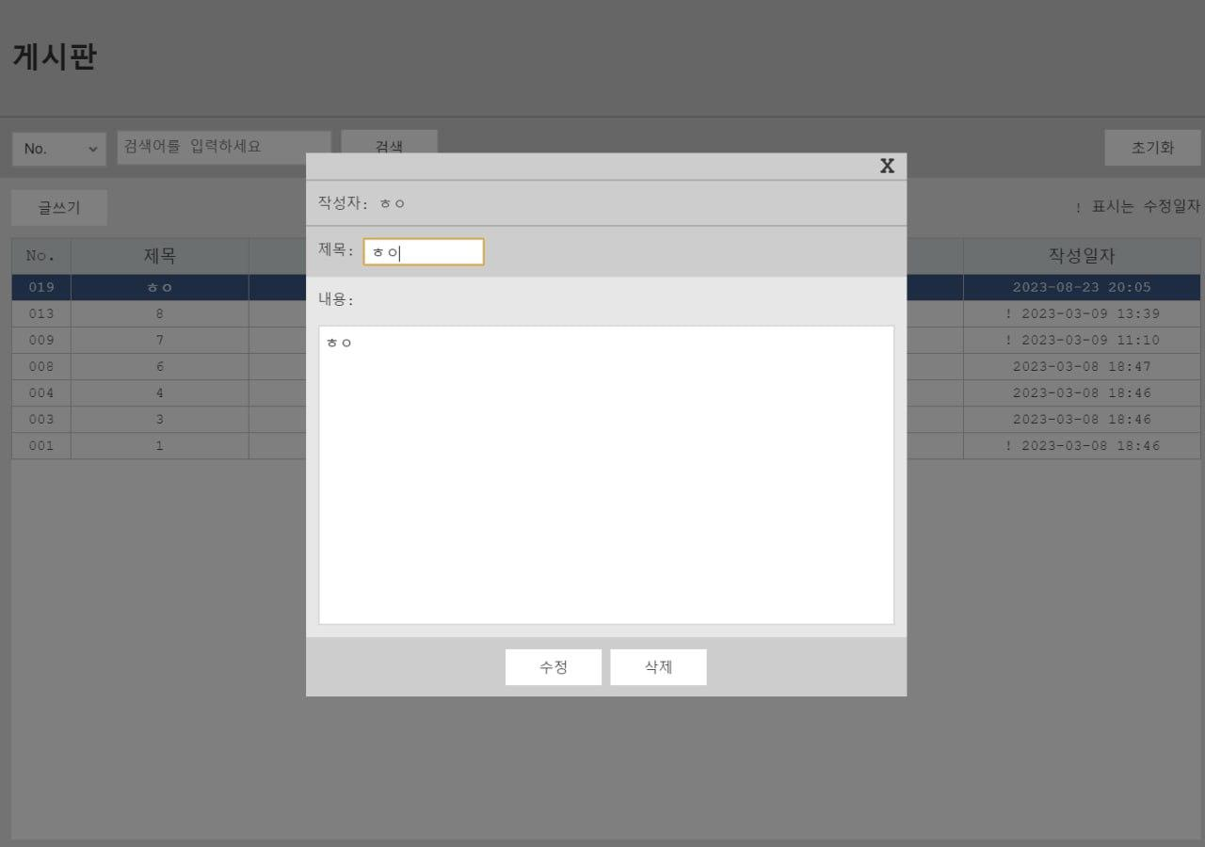
1 | 저장 기능
2 | 조회 기능
3 | 변경 기능
4 | 삭제 기능

